关系图
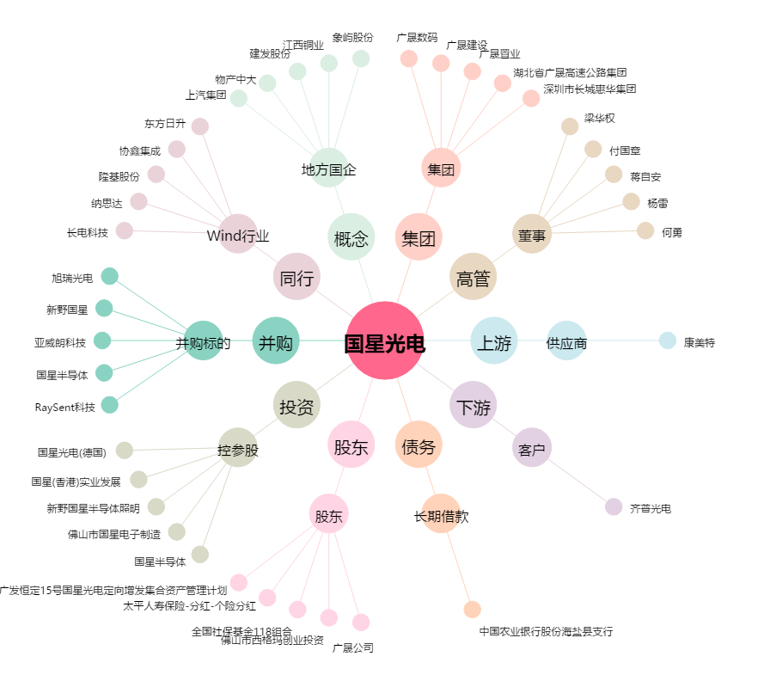
国星光电[002449.SZ] - 关系概览图

